Caso de uso
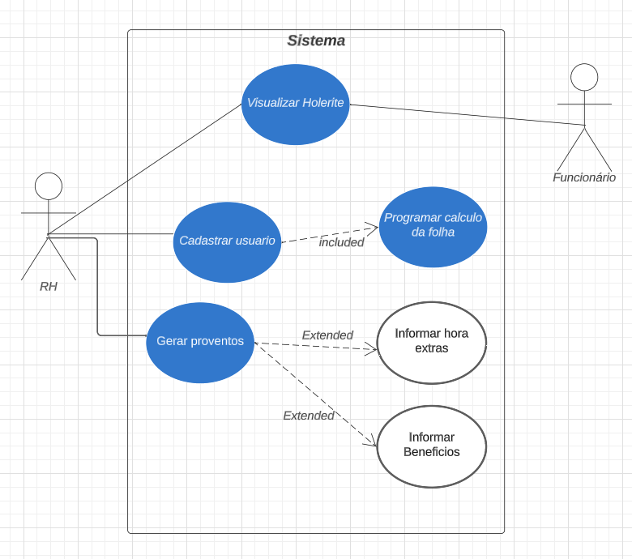
Modelo de caso de uso "Babbob"

